Kurzanleitung
Kurzanleitung

1. Schritt: Prüfen Sie welcher Handlungskompetenzbereich in Ihrem Unternehmen wo abgedeckt wird.

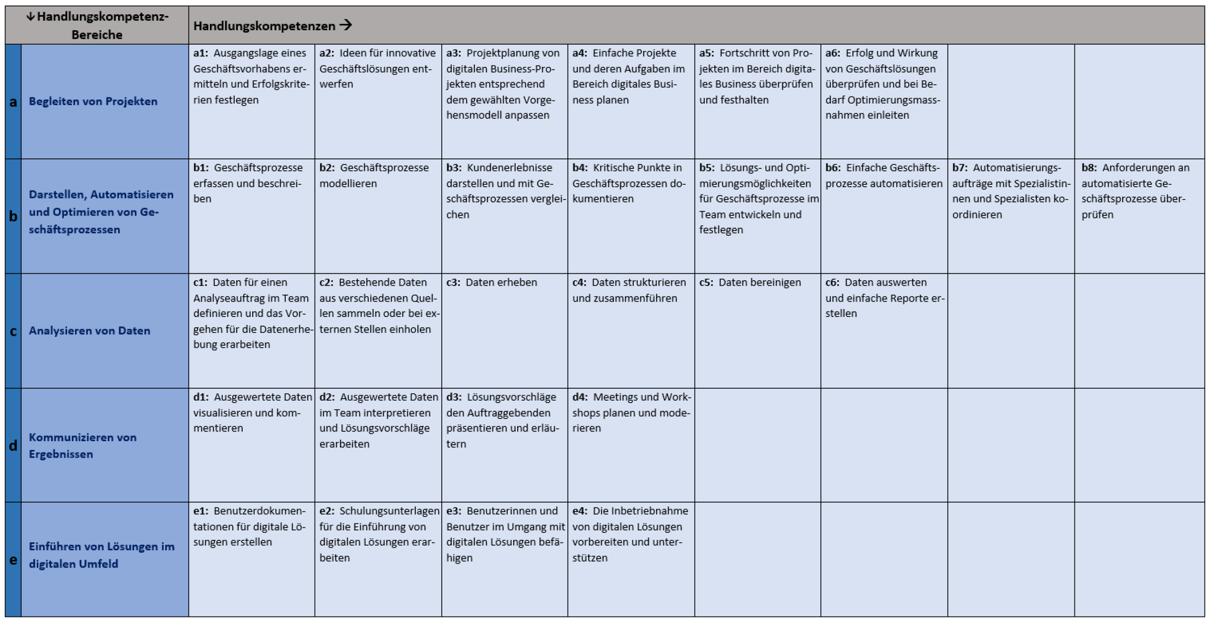
Übersicht Handlungskompetenzen

2. Schritt: Ordnen Sie nun im Register "Betrieblicher Ausbildungsplan" alle Ziele einem Bereich und einem fachlichen Vorgesetzten zu.

3. Schritt: Der fachliche Vorgesetzte ergänzt zusammen mit dem Berufsbildner die Beschreibung der Aufgaben, potenzielle Projekte und Aufträge sowie in welchen Semestern dieses Leistungsziel behandelt wird.

4. Schritt: Planen Sie nun im Register "1. bis 4. Ausbildungsjahr" wann der Lerndende in welche Bereich, welche Aufgaben wahrnehmen wird. Ergänzen Sie wer dabei der fachliche Vorgesetzte ist. Falls gewünscht, kann zudem ergänzt werden, wann welche Module der Berufsfachschule vermittelt werden, wann welches ÜK-Modul stattfindet und wann jeweils der Bildungsbericht fällig ist.
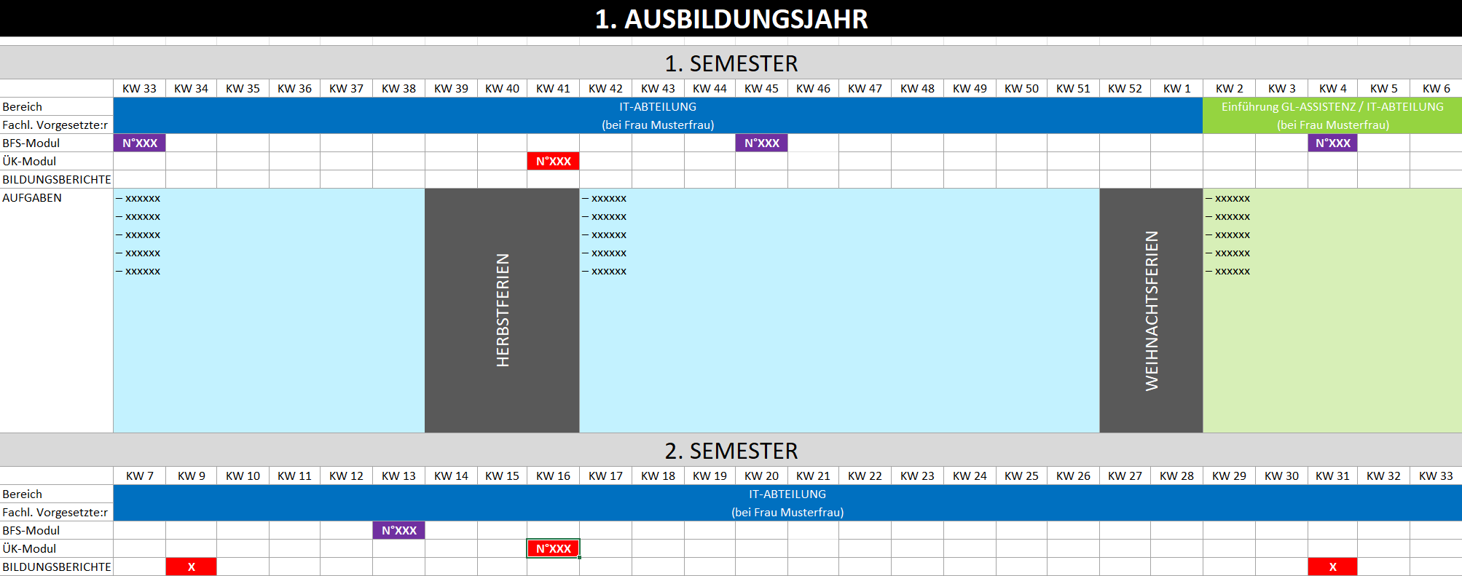

5. Schritt: Überprüfen Sie nun laufend, welche Leistungsziele bereits auf welchem Niveau erreicht wurden. Im Register "Betrieblicher Ausbildungsplan" kann dies mit der Leistungszielkontrolle nachgeführt werden. Falls gewünscht, kann bereits bei der Planung berücksichtigt werden, wann welches Leistungsziel auf welchem Niveau erreicht wird, indem in den Spalten "1. bis 8. Semester" das Niveau notiert wird.

Weitere Detailinfos
Leitfaden für einen betrieblichen Ausbildungsplan für Entwickler/in digitales Business:
https://www.zli.ch/fileadmin/ZLI/040_ICT_Berufe/080_EntwicklerIn_digitales_Business_BiVo2023/Dokumente/EDB-Leitfaden-betrieblicher-Ausbildungsplan.pdf

Aktuelle Bildungsverordnung und Bildungsplan EDB:
https://www.ict-berufsbildung.ch/resources/Bildungsverordnung-Entwickler-in-digitales-Business-EFZ-030d.pdf
https://www.ict-berufsbildung.ch/resources/20220310_DigitalBusiness_BiPla_ICT-BBCH_de.pdf

Schulischer Teil = Modulplan EDB:
Modulbaukasten EDB

